상품제안서
카카오프렌즈 주방타올 3종 | 상품코드: F05541

 |  |  |  |  |  |  | 02-412-0044 | www.easy1.co.kr
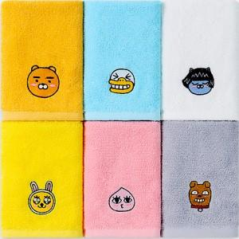 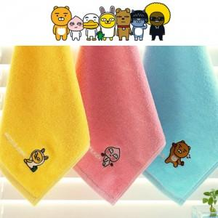

【상세/제작정보】

【인쇄/포장옵션】 | 실크, 자수 / 포장지포장

【공급단가】 | 수량 | 200~ | 500~ | 1,000~ | 3,000~ | 5,000~
*VAT별도 | 단가 | 2,730원 | 2,680원 | 2,620원 | 2,520원 | 2,410원

【상품 URL】 | http://www.easy1.co.kr/src/goods_detail.php?gdno=5541

